FEBRERO

INCORPORAR UN CÓDIGO QR QUE REMITA AL SITIO DE INFORMACIÓN PÚBLICA DE LA INSTITUCIÓN
LOGO INSTITUCIONAL
TÚ GOBIERNO EN NÚMEROS
ACTUALIZADO AL __31____ DE __JULIO_______ DEL 2026

 |  |  |  |  |  |  |  |  |  | Información Pública

AUTORIDADES |  |  | GESTIÓN DE PRESUPUESTO |  | EJECUCIÓN PRESUPUESTARIA POR GRUPOS DE GASTO |  | EJECUCIÓN PRESUPUESTARIA POR CLASIFICACIÓN GEOGRÁFICA |  | SERVICIOS PERSONALES, TÉCNICOS Y PROFESIONALES
Ministra | Gabriela Garcia |  | Presupuesto vigente 2026 | Q640,772,000.00 | Grupo (000): _____________ | Q106,253,155.34 | Región (1): METROPOLITANA | Q293,764,616.85 | Presupuesto para pago de salarios y honorarios | Q170,600,581.00
 |  |  |  |  | Grupo (100): _____________ | Q51,398,144.61 | Región (10): SERVICIOS EN EL EXTERIOR | Q13,984,517.62
Viceministro | Carlos Morales |  | Presupuesto ejecutado | Q307,749,134.47 | Grupo (200): _____________ | Q8,628,397.72 | Región (x): _____________________ | Q.000,000,000.00 | Presupuesto ejecutado en pago de salarios y honorarios | Q106,253,155.34
 |  |  |  |  | Grupo (300): _____________ | Q7,018,819.77 | Región (x): _____________________ | Q.000,000,000.00
Viceministro | Sara Larios |  |  |  | Grupo (400): _____________ | Q72,965,408.62 | Multiregional: ____________________ | Q.000,000,000.00
 |  |  |  |  | Grupo (600): _____________ | Q50,000,000.00
Viceministro | Elizabeth Ugalde |  |  |  | Grupo (900): _____________ | Q11,485,208.41 |  | Q307,749,134.47
 |  |  | Porcentaje de ejecución | 48.03% |  |  | 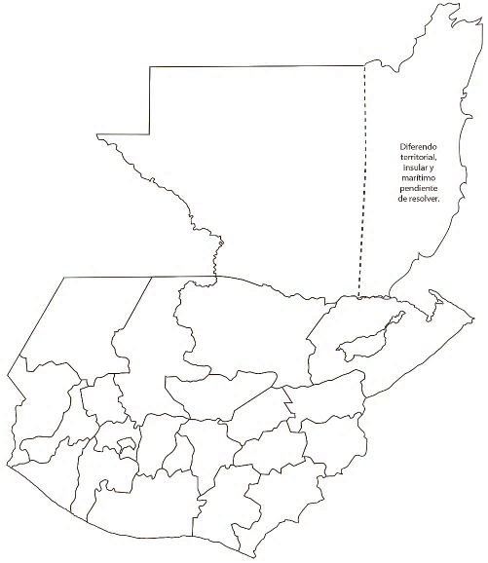 |  | Porcentaje de ejecución en el pago de salarios y honorarios | 62.28%
Viceministro | Ivannia Ponce |  |  |  | EJECUCIÓN POR FINALIDADES
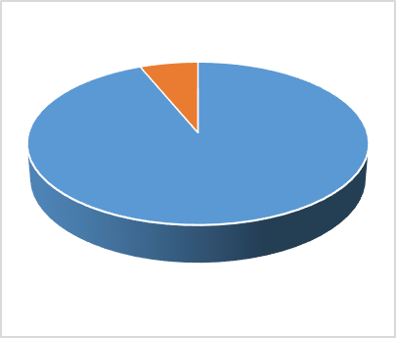
 |  |  |  |  | Finalidad A | Q73,299,575.21
 |  |  |  |  |  |  |  |  | Personal permanente 011 | 306
 |  |  |  |  | Finalidad B | Q234,074,432.04 |  |  | Personal temporal 021 Personal temporal 022 Jornales 081 | 29
 |  |  |  |  | Finalidad C | Q375,127.22 |  |  | Servicios técnicos o profesionales 029 | 894
 |  |  |  |  |  |  |  |  | Servicios técnicos o profesionales subgrupo 18 | 12

 |  | DESCRIPCIÓN DEL PROGRAMA |  | PRESUPUESTO VIGENTE | PRESUPUESTO EJECUTADO | PORCENTAJE DE EJECUCIÓN | PRINCIPALES AVANCES O LOGROS AL 31 DE JULIO DE 2026
PROGRAMAS PRESUPUESTARIOS | PROGRAMA 01 | ACTIVIDADES CENTRALES |  | Q127,643,476.00 | Q54,403,715.01 | 42.62% | 1. US$ 529.7 millones de Inversión Extranjera Directa (IED) según datos del Banco de Guatemala.Marzo 2026p
 | PROGRAMA 11 | SERVICIOS REGISTRALES |  | Q92,747,409.00 | Q41,578,317.00 | 44.83% | 2. Q. 24,995,168.25, recuperados en favor de Consumidores, Usuarios y tarjetahabientes.
 | PROGRAMA 12 | PROMOCION DE LA INVERSIÓN Y COMPETENCIA |  | Q56,677,090.00 | Q24,326,074.56 | 42.92% | 3 Acciones para el financiamiento de proyectos productivos orientados a la innovación y la transición tecnológica en MIPYMES, cooperativas y asociaciones de transformación productiva o industrial, subproducto creado en el producto de Empresario de Micro, pequeña y mediana empresa beneficiados con servicios financieros, Programa 14. Desarrollo de la Micro, Pequeña y Mediana Empresa, Actividad 1. Servicios Financieros a la Micro, Pequeña y Mediana Empresa, para el fortalecimiento del Fondo de Innovación Tecnológica (FIT) a entidad administradora del fondo, el Crédito Hipotecario Nacional de Guatemala, por el monto de Q. 50.0 millones los cuales fueron trasladados en el mes de mayo de 2026.
 | PROGRAMA 13 | GESTIÓN DE LA INTEGRACION ECONOMIA Y COMERCIO EXTERIOR |  | Q77,576,355.00 | Q25,194,395.24 | 32.48% | 4. 179,874 Personas individuales y jurídicas beneficiadas con servicios de registro de patentes comerciales y títulos de propiedad intelectual, registro de garantías mobiliarias, prestadores de servicios de certificación e inscripción en el mercado de valores.
 | PROGRAMA 14 | DESARROLLO DE LA MICRO PEQUEÑA Y MEDIANA EMPRESA |  | Q105,420,186.00 | Q70,945,814.06 | 67.30% | 5. 25,287 empresarios de MIPYMES, emprendedores, mujeres microempresarias y artesanos, beneficiados con acceso a créditos y servicios de desarrollo empresarial
 | PROGRAMA 15 | ASISTENCIA Y PROTECCION ALCONSUMIDOR Y SUPERVISION DEL COMERCIO INTERNO |  | Q43,442,275.00 | Q18,922,122.10 | 43.56% | 6 . 676 préstamos otorgados al 31 de julio de 2026, se han colocado a través de la Entidades ejecutoras del Fideicomiso apoyadas con recursos del "Fondo de Desarrollo de la Microempresa, Pequeña y Mediana Empresa" administrado por el Banco de los Trabajadores, por un monto de Q.76,308,467.00. De los 676 préstamos otorgados al 31 de julio del año 2026, 633 corresponden a préstamos a Microempresas por un monto de Q.61,416,345.00 contribuyendo a la meta estratégica de: Se ha reducido la precariedad laboral mediante la generación de empleos decentes y de calidad: a)subempleo a partir del ultimo dato disponible: 16.9 % b) informalidad : 69.2 %. c) desempleo: 3.2 % d. eliminación el % de trabajadores que viven en pobreza extrema. RE. Para el 2029, se ha incrementado en 3.7 puntos porcentuales la formalidad del empleo ( de 32.3% en 2021 a 36.0% en 2029)
 | PROGRAMA 99 | PARTIDAS NO ASIGNABLES A PROGRAMAS |  | Q137,265,209.00 | Q72,378,696.50 | 52.73% | 7. 49,623 Consumidores beneficiados con servicios de asistencia, protección y educación sobre sus derechos y obligaciones; así como, 56,815 Eventos de supervisión a proveedores para el cumplimiento de sus obligaciones.

